Main
 | KTOE_to_TOE | 1000

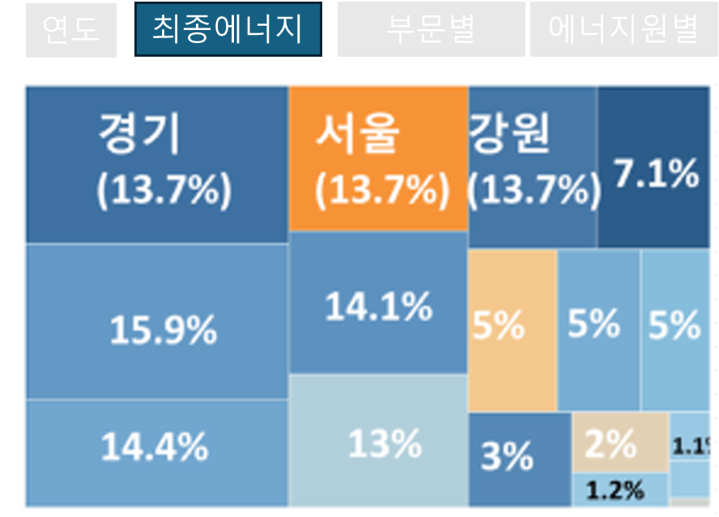
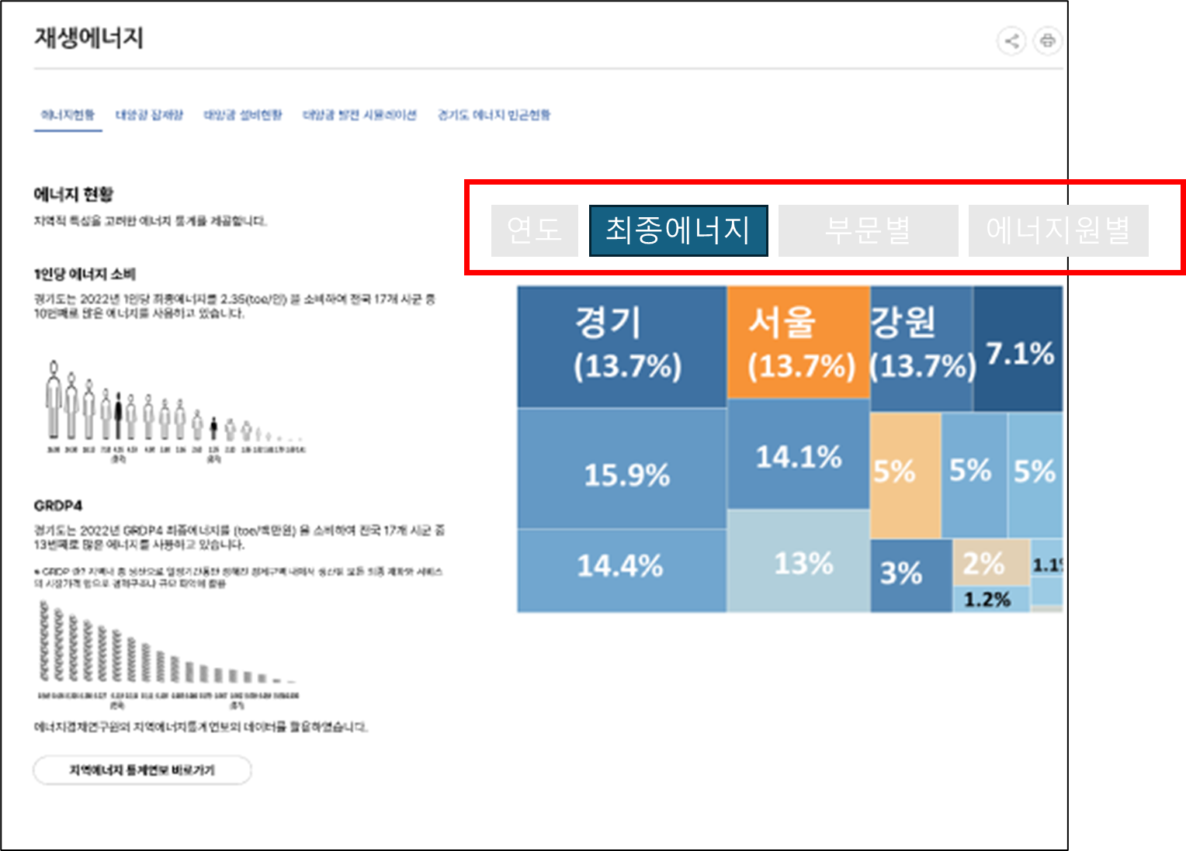

 |  | 서울 | 부산 | 대구 | 인천 | 광주 | 대전 | 울산 | 세종 | 경기 | 강원 | 충북 | 충남 | 전북 | 전남 | 경북 | 경남 | 제주 | 단위
최종에너지소비량 | 2022 | 13226.899 | 6021.353 | 4547.673 | 10654.259 | 2476.452 | 2640.43 | 30019.593 | 748.279 | 32144.955 | 6110.436 | 7392.55 | 39527.811 | 5978.104 | 42968.714 | 19915.567 | 8722.049 | 1571.476 | KTOE

 |  | ** 2022년 예시일뿐, 연도별로 작성되어야 합니다.

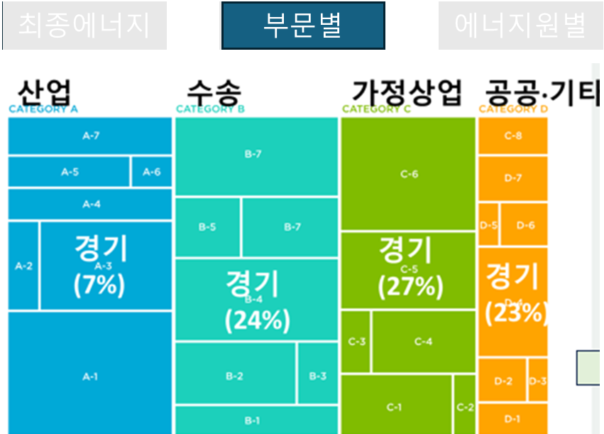
 | 2022 | 산업 | 수송 | 가정·상업 | 공공·기타
 | 서울 | 674 | 3697 | 8154 | 703
 | 부산 | 1427 | 2115 | 2222 | 258
 | 대구 | 1005 | 1312 | 1683 | 547
 | 인천 | 4490 | 3561 | 2339 | 264
 | 광주 | 422 | 905 | 1050 | 99
 | 대전 | 443 | 801 | 1175 | 221
 | 울산 | 26775 | 2155 | 835 | 255
 | 세종 | 260 | 209 | 210 | 69
 | 경기 | 9890 | 9821 | 11008 | 1426
 | 강원 | 2807 | 1498 | 1474 | 332
 | 충북 | 4063 | 1738 | 1343 | 249
 | 충남 | 34956 | 2393 | 1895 | 283
 | 전북 | 2671 | 1641 | 1440 | 226
 | 전남 | 38463 | 2831 | 1406 | 269
 | 경북 | 14592 | 2768 | 2227 | 329
 | 경남 | 3162 | 2766 | 2346 | 448
 | 제주 | 253 | 684 | 531 | 104

 |  | ** 2022년 예시일뿐, 연도별로 작성되어야 합니다.
 |  | ** 본 엑셀에서는 부문간 (산업, 수송, 가정상업, 공공기타) 비중은 시각화가 되지 않았지만, 오른쪽 이미지와 같이 부문간 에너지사용비중도 시각화가 되어야 함 (예: 공공기타 부문을 나타내는 오렌지색의 박스 전체는 가정상업을 나타내는 초록색 박스 전체의 크기보다 작음)

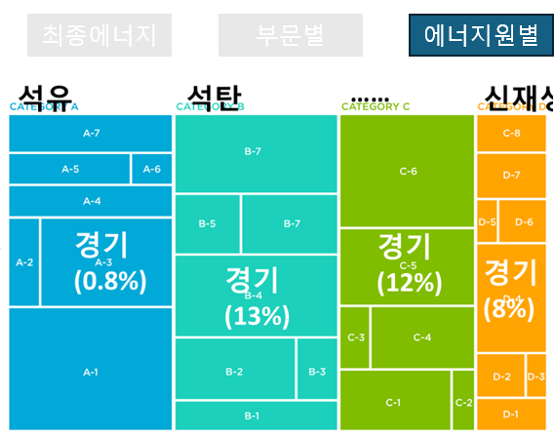
 | 2022 | 석탄 | 석유 | 가스1 | 전력 | 열에너지 | 신재생 및 기타2
 | 서울 | 28.063 | 4118.893 | 4094.141 | 4195.826 | 513.904 | 276.072
 | 부산 | 35.995 | 2508.766 | 1398.503 | 1848.454 | 57.843 | 171.791
 | 대구 | 166.276 | 1771.931 | 977.671 | 1379.376 | 89.136 | 163.283
 | 인천 | 1.237 | 6527.24 | 1482.542 | 2193.59 | 297.383 | 152.266
 | 광주 | 6.73 | 932.667 | 661.051 | 784.051 | 43.751 | 48.202
 | 대전 | 10.821 | 888.326 | 684.053 | 861.451 | 38.755 | 157.023
 | 울산 | 410.74 | 22498.377 | 3,541 | 2831.05 | 0 | 738.376
 | 세종 | 0 | 241.023 | 102.599 | 273.659 | 84.286 | 46.712
 | 경기 | 235.058 | 11440.7 | 5481.941 | 12085.667 | 1771.864 | 1129.725
 | 강원 | 1137.316 | 2103.118 | 470.492 | 1489.995 | 2.584 | 906.932
 | 충북 | 1066.808 | 2149.946 | 1001.975 | 2529.451 | 64.12 | 580.25
 | 충남 | 6919.797 | 25967.956 | 1790.848 | 4322.329 | 42.09 | 484.79
 | 전북 | 5.188 | 2224.927 | 1001.462 | 1878.109 | 0 | 868.418
 | 전남 | 10476.331 | 25563.001 | 1861.347 | 2981.199 | 0 | 2086.834
 | 경북 | 8695.605 | 3522.366 | 1975.604 | 3835.689 | 10.188 | 1876.114
 | 경남 | 26.386 | 3880.577 | 1277.748 | 3112.419 | 52.575 | 372.344
 | 제주 | 0 | 939.543 | 35.118 | 519.901 | 0 | 76.913

 |  | ** 2022년 예시일뿐, 연도별로 작성되어야 합니다.
 |  | ** 본 엑셀에서는 에너지원간 (석탄 석유 가스 전력 열 신재생기타) 비중은 시각화가 되지 않았지만, 오른쪽 이미지와 같이 에너지원간 에너지사용비중도 시각화가 되어야 함

 | 1.40
 | 1.81
 | 2.37
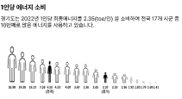
 |  | 서울 | 부산 | 대구 | 인천 | 광주 | 대전 | 울산 | 세종 | 경기 | 강원 | 충북 | 충남 | 전북 | 전남 | 경북 | 경남 | 제주 | 단위
최종에너지소비량 | 2022 | 13,226,899 | 6,021,353 | 4,547,673 | 10,654,259 | 2,476,452 | 2,640,430 | 30,019,593 | 748,279 | 32,144,955 | 6,110,436 | 7,392,550 | 39,527,811 | 5,978,104 | 42,968,714 | 19,915,567 | 8,722,049 | 1,571,476 | TOE
인구 | 2022 | 9428372 | 3317812 |  |  |  |  |  |  | 13589432 |  |  |  |  |  |  |  |  | 1인
1인당 에너지 소비량 |  | 1.40 | 1.81 |  |  |  |  |  |  | 2.37 |  |  |  |  |  |  |  |  | TOE/인

 |  | ** 2022년 예시일뿐, 연도별로 작성되어야 합니다.
 |  | ** 서울 부산, 경기를 예로 들었을 뿐 17개 시도 전부에 대해 작성되어야 합니다

 | 0.0272
 | 0.0577
 | 0.0588
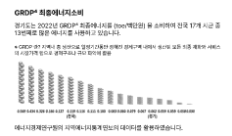
 |  | 서울 | 부산 | 대구 | 인천 | 광주 | 대전 | 울산 | 세종 | 경기 | 강원 | 충북 | 충남 | 전북 | 전남 | 경북 | 경남 | 제주 | 단위
최종에너지소비량 | 2022 | 13,226,899 | 6,021,353 | 4,547,673 | 10,654,259 | 2,476,452 | 2,640,430 | 30,019,593 | 748,279 | 32,144,955 | 6,110,436 | 7,392,550 | 39,527,811 | 5,978,104 | 42,968,714 | 19,915,567 | 8,722,049 | 1,571,476 | TOE
GRDP | 2022 | 485,747,866 | 104,296,833 |  |  |  |  |  |  | 546,816,496 |  |  |  |  |  |  |  |  | 백만원
GRDP당 에너지소비량 |  | 0.0272 | 0.0577 |  |  |  |  |  |  | 0.0588 |  |  |  |  |  |  |  |  | TOE/백만원

 |  | ** 2022년 예시일뿐, 연도별로 작성되어야 합니다.
 |  | ** 서울 부산, 경기를 예로 들었을 뿐 17개 시도 전부에 대해 작성되어야 합니다

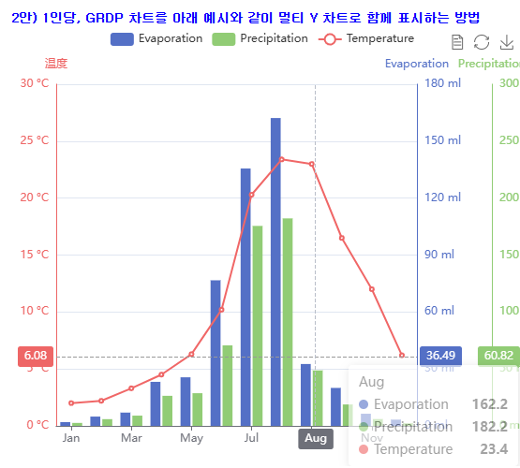
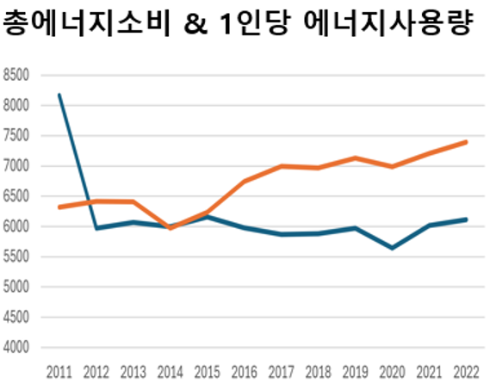
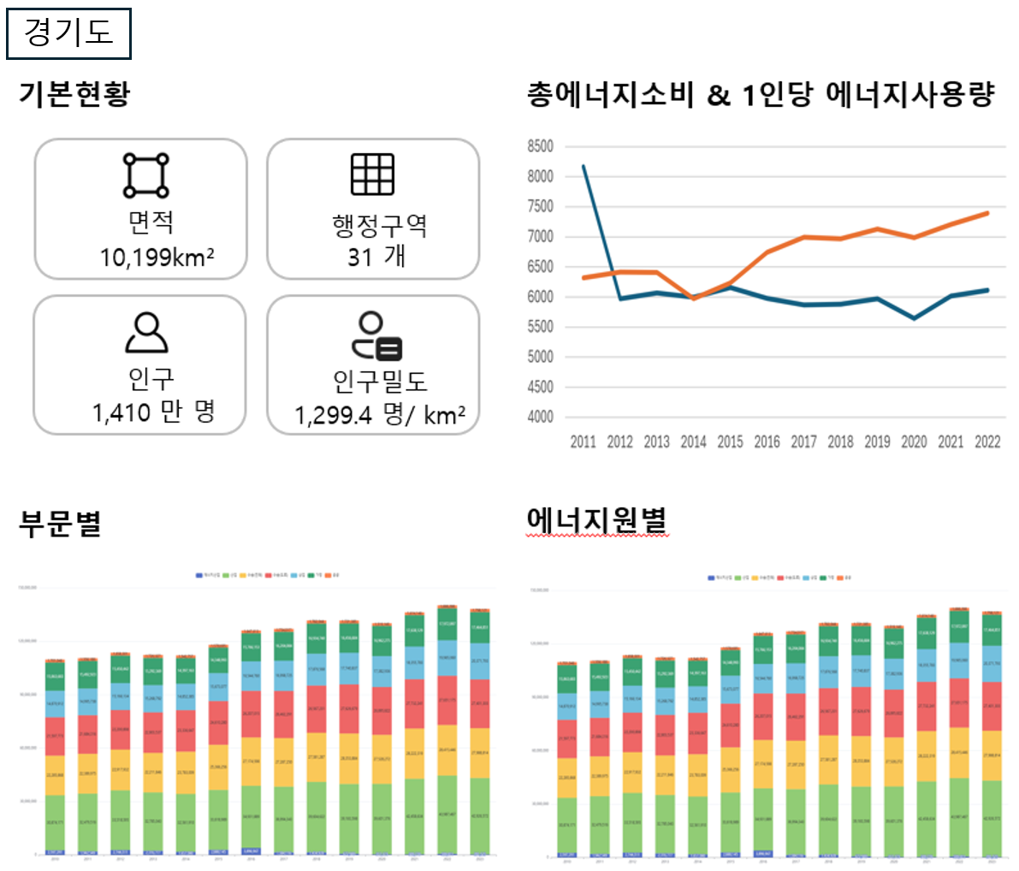
 | 단위 | TOE | 1인 | 백만원 |  |  | TOE/인 | TOE/백만원
 |  | 최종에너지소비 | 인구 | GRDP |  |  | 1인당 에너지소비량 | GRDP당 에너지소비량
 | 1996 | 16,045,000 | 8155794 | 86,662,036 |  |  | 1.97 | 0.19
 | 1997 | 16,555,000 | 8470594 | 92,438,882 |  |  | 1.95 | 0.18
 | 1998 | 14,374,000 | 8672632 | 92,208,382 |  |  | 1.66 | 0.16
 | 1999 | 16,259,000 | 8934332 | 108,051,731 |  |  | 1.82 | 0.15
 | 2000 | 17,058,000 | 9219343 | 122,328,279 |  |  | 1.85 | 0.14
 | 2001 | 17,946,000 | 9544496 | 135,724,632 |  |  | 1.88 | 0.13
 | 2002 | 20,011,000 | 9927473 | 151,429,079 |  |  | 2.02 | 0.13
 | 2003 | 20,671,000 | 10206851 | 164,060,992 |  |  | 2.03 | 0.13
 | 2004 | 21,495,000 | 10462920 | 179,960,159 |  |  | 2.05 | 0.12
 | 2005 | 23,348,000 | 10697215 | 192,127,458 |  |  | 2.18 | 0.12
 | 2006 | 23,026,000 | 10906033 | 205,603,085 |  |  | 2.11 | 0.11
 | 2007 | 23,578,000 | 11106211 | 221,225,028 |  |  | 2.12 | 0.11
 | 2008 | 23,763,000 | 11292264 | 235,058,658 |  |  | 2.10 | 0.10
 | 2009 | 23,669,000 | 11460610 | 248,016,323 |  |  | 2.07 | 0.10
 | 2010 | 24,043,000 | 11786622 | 278,532,130 |  |  | 2.04 | 0.09
 | 2011 | 25,829,791 | 11937415 | 292,825,058 |  |  | 2.16 | 0.09
 | 2012 | 26,171,995 | 12093299 | 311,414,578 |  |  | 2.16 | 0.08
 | 2013 | 26,248,479 | 12234630 | 333,380,088 |  |  | 2.15 | 0.08
 | 2014 | 25,355,411 | 12357830 | 351,734,517 |  |  | 2.05 | 0.07
 | 2015 | 27,052,084 | 12522606 | 381,978,306 |  |  | 2.16 | 0.07
 | 2016 | 28,645,408 | 12716780 | 407,437,529 |  |  | 2.25 | 0.07
 | 2017 | 29,613,120 | 12873895 | 451,426,420 |  |  | 2.30 | 0.07
 | 2018 | 30,692,239 | 13077153 | 479,822,189 |  |  | 2.35 | 0.06
 | 2019 | 30,178,900 | 13239666 | 477,413,452 |  |  | 2.28 | 0.06
 | 2020 | 30,176,092 | 13427014 | 491,298,336 |  |  | 2.25 | 0.06
 | 2021 | 31,478,517 | 13565450 | 529,210,829 |  |  | 2.32 | 0.06
 | 2022 | 32,144,955 | 13589432 | 546,816,496 |  |  | 2.37 | 0.06

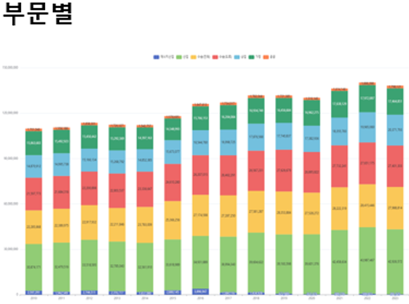
 |  | 산업 | 수송 | 가정·상업 | 공공·기타
2011 | 경기 | 7705.241 | 7923.225 | 9334.828 | 866.497
2012 | 경기 | 7854.848 | 7921.119 | 9177.548 | 1218.479
2013 | 경기 | 8147.352 | 8012.321 | 9062.045 | 1026.761
2014 | 경기 | 7577.804 | 8199.467 | 8598.88 | 979.261
2015 | 경기 | 8053.558 | 8746.242 | 9196.341 | 1055.943
2016 | 경기 | 8369.188 | 9350.343 | 9781.529 | 1144.347
2017 | 경기 | 8750.722 | 9503.633 | 10100.072 | 1258.693
2018 | 경기 | 9167.029 | 9560.146 | 10676.763 | 1288.954
2019 | 경기 | 8974.53 | 9728.807 | 10185.812 | 1289.751
2020 | 경기 | 9061.474 | 9521.511 | 10190.449 | 1402.659
2021 | 경기 | 9708.437 | 9768.75 | 10563.221 | 1438.108
2022 | 경기 | 9890.104 | 9820.725 | 11008.004 | 1426.122

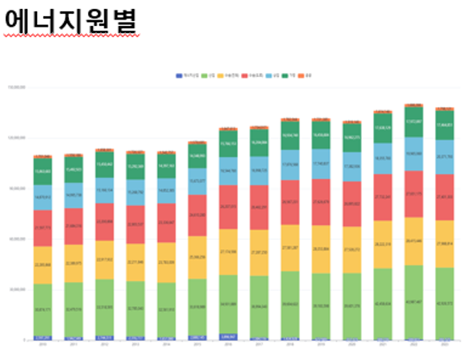

 |  | 석탄 | 석유 | 가스1 | 전력 | 열에너지 | 신재생 및 기타2
2011 | 경기 | 352.341 | 10375.343 | 4878.694 | 8328.627 | 1092.117 | 802.669
2012 | 경기 | 335.928 | 10065.493 | 5131.418 | 8625.108 | 1067.847 | 946.201
2013 | 경기 | 354.266 | 10020.803 | 5104.797 | 8791.528 | 1052.104 | 924.981
2014 | 경기 | 324.118 | 9569.124 | 4767.289 | 8787.541 | 978.428 | 928.912
2015 | 경기 | 312.74 | 10745.497 | 4740.054 | 9034.128 | 1274.845 | 944.819
2016 | 경기 | 317.644 | 11618.998 | 4912.487 | 9408.735 | 1364.347 | 1023.196
2017 | 경기 | 302.51 | 11745.244 | 5039.667 | 9876.916 | 1513.507 | 1135.276
2018 | 경기 | 284.86 | 11632.721 | 5370.228 | 10551.852 | 1660.108 | 1192.471
2019 | 경기 | 263.572 | 11610.372 | 5216.503 | 10579.918 | 1334.367 | 1174.168
2020 | 경기 | 226.42 | 11288.067 | 5153.399 | 10723.251 | 1569.648 | 1215.309
2021 | 경기 | 244.231 | 11500.352 | 5323.482 | 11476.352 | 1730.302 | 1203.799
2022 | 경기 | 235.058 | 11440.7 | 5481.941 | 12085.667 | 1771.864 | 1129.725

 |  | 가평군 | 고양시 |  | ** 2022년 예시일뿐, 연도별로 작성되어야 합니다.
최종에너지소비량 | 2022 | 212 | 1,818 |  | ** 가평, 고양시를 예로 들었을 뿐 31개 시군 전부에 대해 작성되어야 합니다

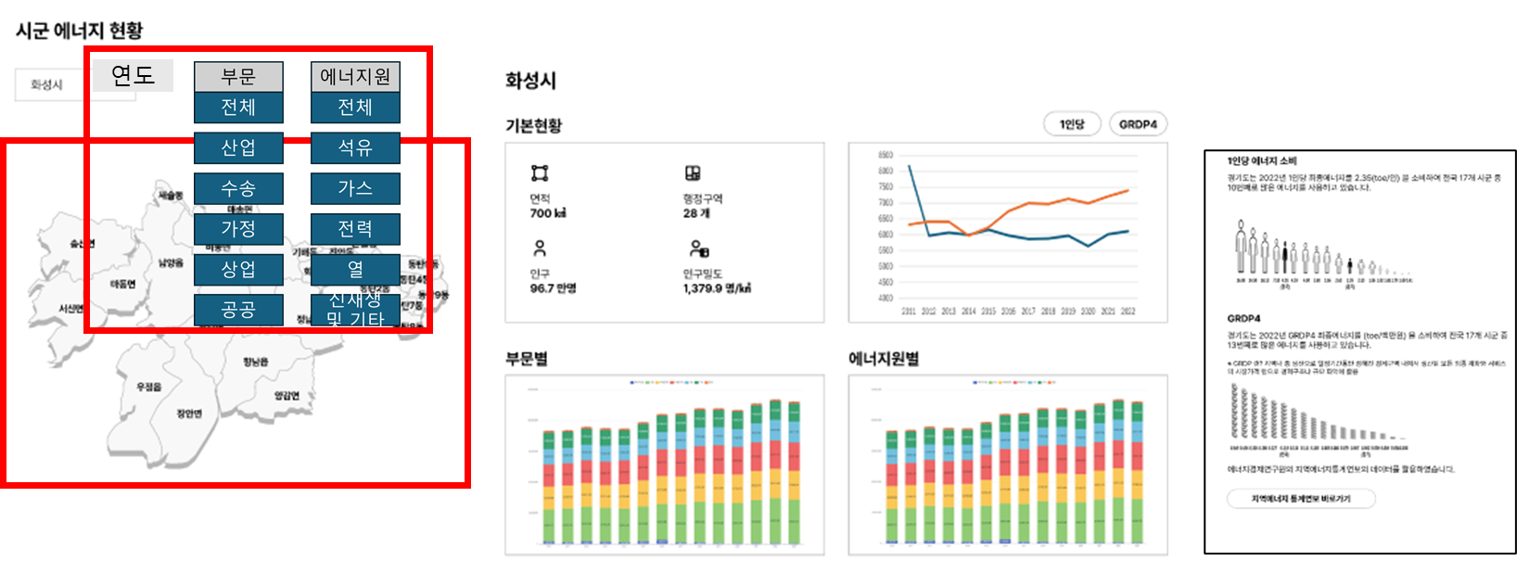

산업-전체
 | 23
 | 66
수송-전체
 | 88
 | 852
가정-전체
 | 33
 | 468
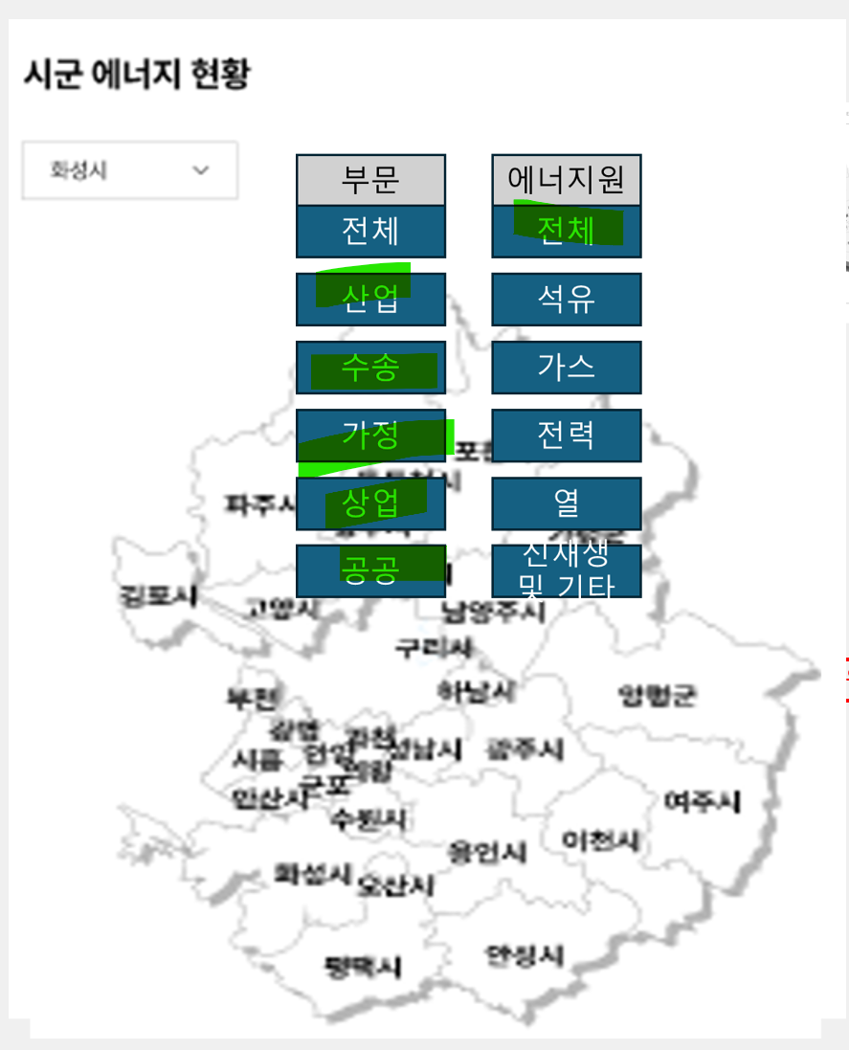

 |  | 시군 | 부문 | 에너지원 | 최종에너지소비량
 |  | 가평군 | 산업부문 | 전체 | 23
 |  | 가평군 | 수송부문 | 전체 | 88
 |  | 가평군 | 가정부문 | 전체 | 33
 |  | 가평군 | 상업부문 | 전체 | 52
 |  | 가평군 | 공공부문 | 전체 | 16
 |  | 고양시 | 산업부문 | 전체 | 66
 |  | 고양시 | 수송부문 | 전체 | 852
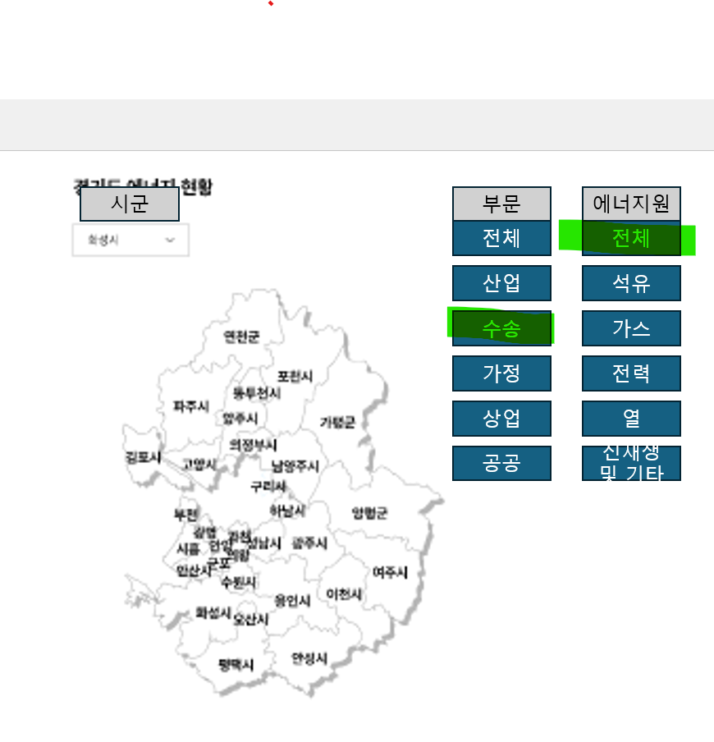
 |  | 고양시 | 가정부문 | 전체 | 468
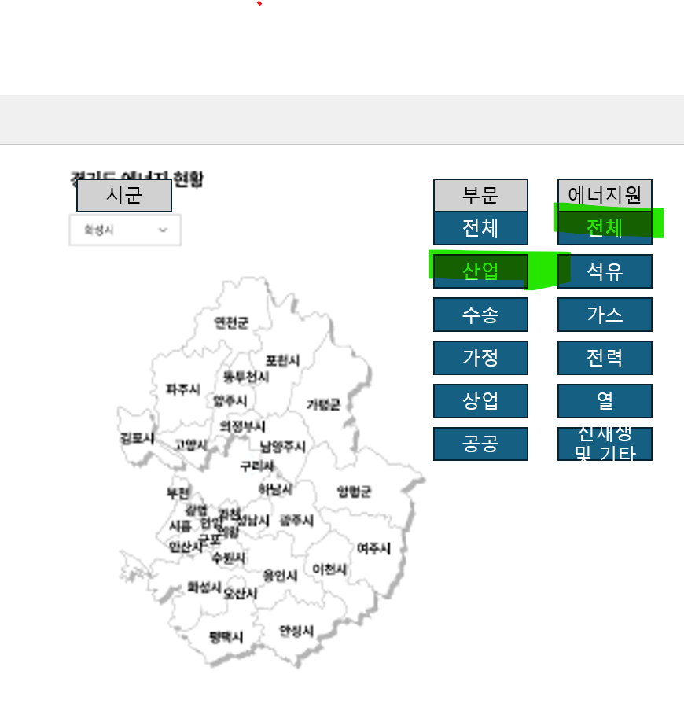
 |  | 고양시 | 상업부문 | 전체 | 340
 |  | 고양시 | 공공부문 | 전체 | 91

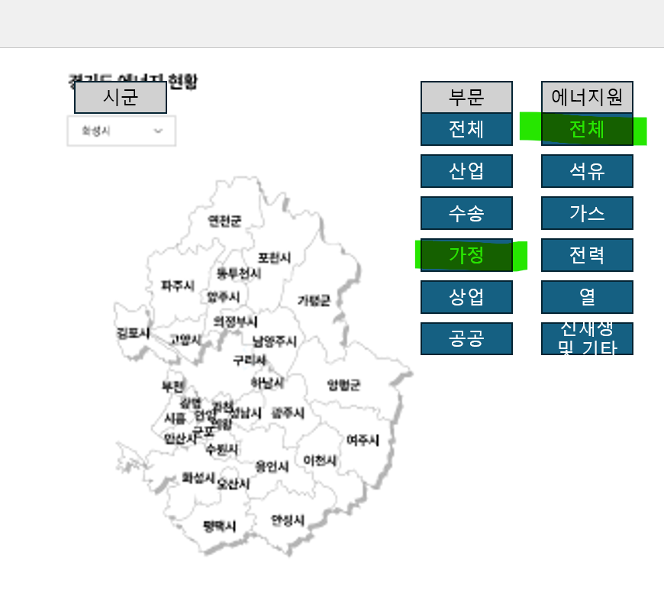

 |  | ** 2022년 예시일뿐, 연도별로 작성되어야 합니다.
 |  | ** 부문과 에너지원 간 선택 가능한 모든 옵션이 구현되야 합니다
 |  | ** 가평, 고양시를 예로 들었을 뿐 31개 시군 전부에 대해 작성되어야 합니다

전체-석유
 | 123
 | 860
전체-가스
 | 14
 | 221
전체-전력
 | 64
 | 460
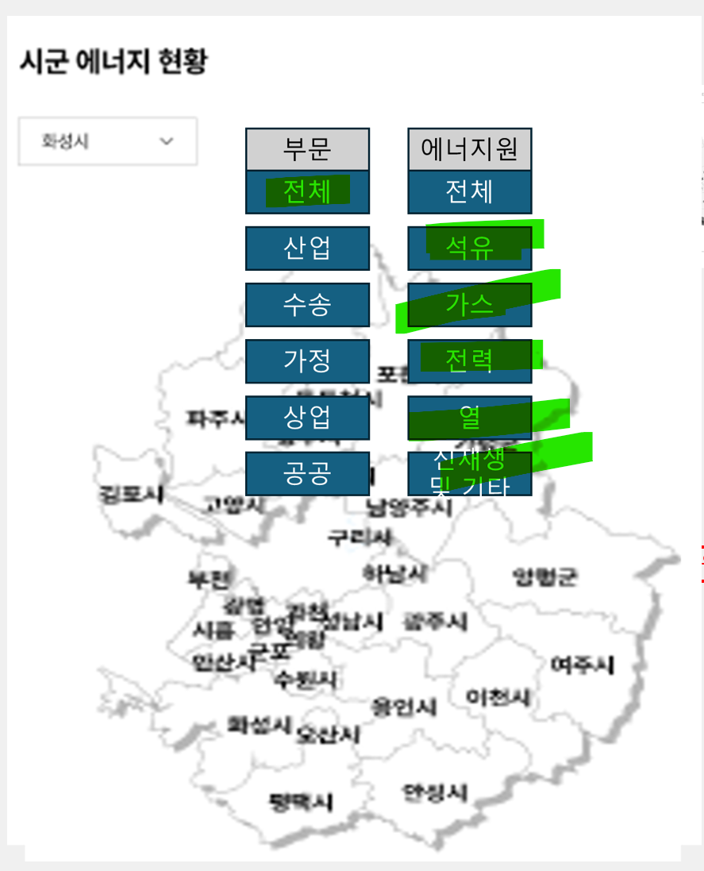

 |  | 시군 | 부문 | 에너지원 | 최종에너지소비량
 |  | 가평군 | 전체 | 석유 | 123
 |  | 가평군 | 전체 | 가스 | 14
 |  | 가평군 | 전체 | 전력 | 64
 |  | 가평군 | 전체 | 열 | -
 |  | 가평군 | 전체 | 신재생및기타 | 11
 |  | 고양시 | 전체 | 석유 | 860
 |  | 고양시 | 전체 | 가스 | 221
 |  | 고양시 | 전체 | 전력 | 460
 |  | 고양시 | 전체 | 열 | 239
 |  | 고양시 | 전체 | 신재생및기타 | 39

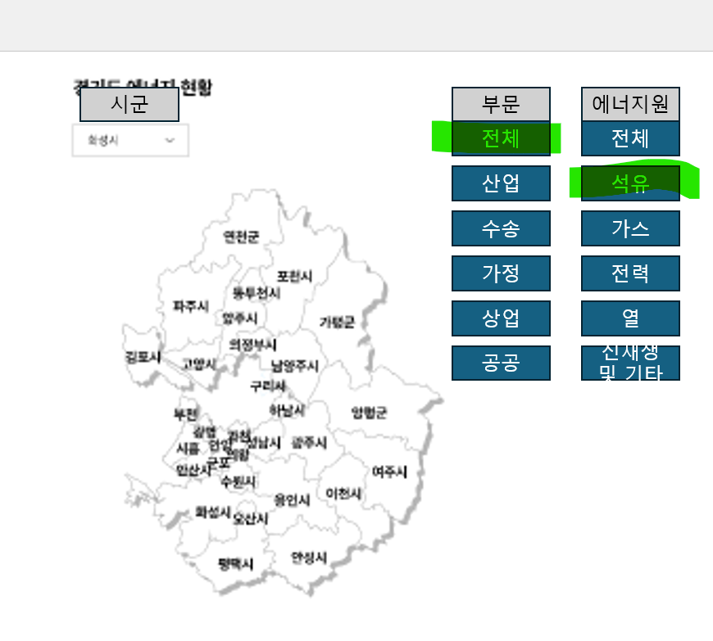
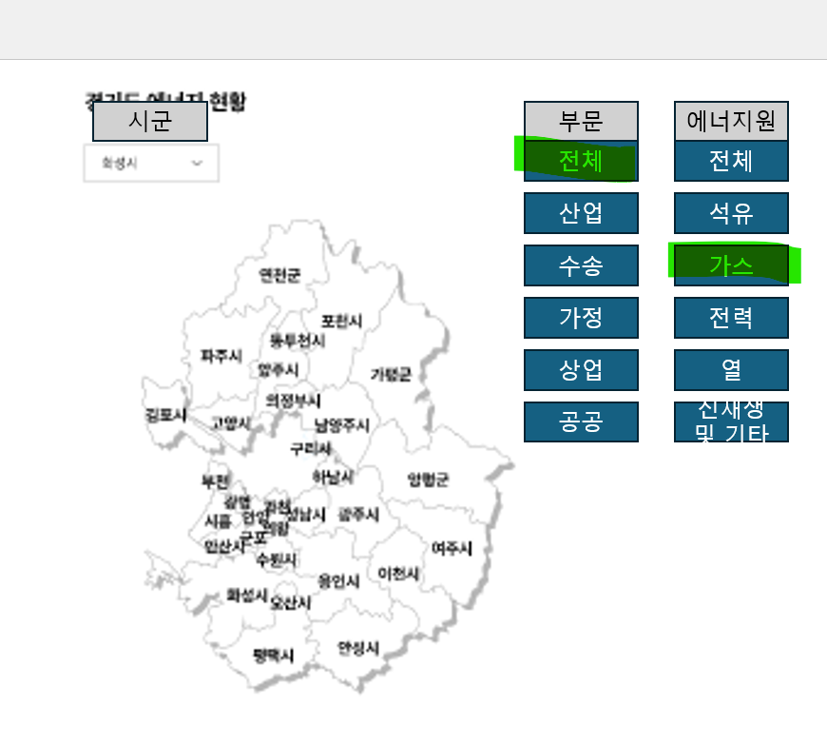
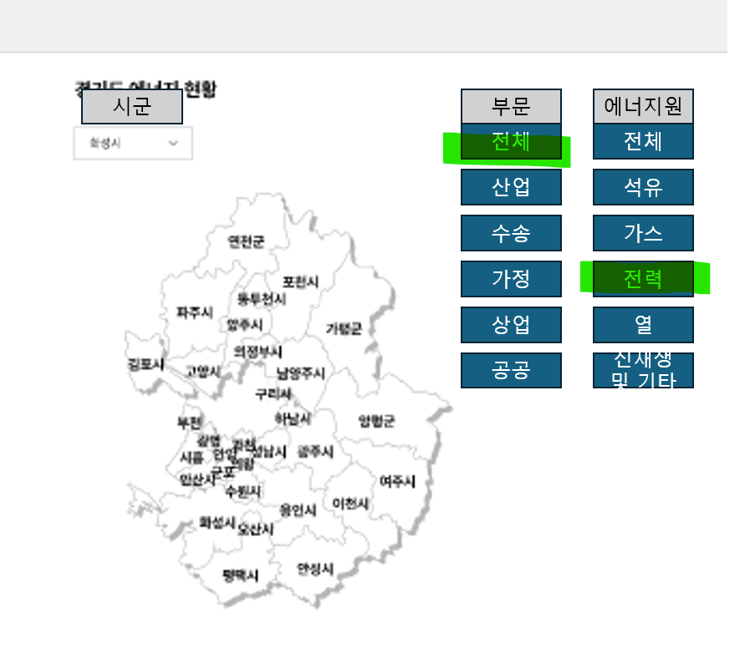

 |  |  | ** 2022년 예시일뿐, 연도별로 작성되어야 합니다.
 |  |  | ** 부문과 에너지원 간 선택 가능한 모든 옵션이 구현되야 합니다
 |  |  | ** 가평, 고양시를 예로 들었을 뿐 31개 시군 전부에 대해 작성되어야 합니다

 | 단위 | 명 | TOE
 |  | 인구 | 최종에너지소비량 | 1인당 에너지소비량
2022 | 가평군 | 62150 | 212,224 | 3.41
2022 | 고양시 | 1076535 | 1,817,755 | 1.69

 |  |  | ** 2022년 예시일뿐, 연도별로 작성되어야 합니다.
 |  |  | ** 가평, 고양시를 예로 들었을 뿐 31개 시군 전부에 대해 작성되어야 합니다

 | 단위 | 백만원 | TOE
 |  | GRDP | 최종에너지소비량
2021 | 가평군 | 1985743 | 209,285 | 0.11
2021 | 고양시 | 22616950 | 1,728,075 | 0.08

 |  |  | ** 2022년 예시일뿐, 연도별로 작성되어야 합니다.
 |  |  | ** 가평, 고양시를 예로 들었을 뿐 31개 시군 전부에 대해 작성되어야 합니다

 | 2021 | 2022
산업부문 | 19 | 23
수송부문 | 94 | 88
가정부문 | 32 | 33
상업부문 | 50 | 52
공공부문 | 15 | 16 |  | ** 2022년 예시일뿐, 연도별로 작성되어야 합니다.

 | 석유 | 가스 | 전력 | 열 | 신재생및기타
2021 | 127 | 13 | 61 | - | 9
2022 | 123 | 14 | 64 | - | 11

 |  |  |  | ** 2022년 예시일뿐, 연도별로 작성되어야 합니다.

 | 3.33 | 0.113
 | 3.36 | 0.105
 | 3.41
 |  | 단위 | 명 | 백만원 | TOE | TOE/인 | TOE/백만원
 |  |  | 인구 | GRDP | 최종에너지소비량 | 1인당 에너지소비량 | GRDP당 에너지소비량
 | 가평군 | 2020 | 62377 | 1836107 | 207,414 | 3.33 | 0.113
 | 가평군 | 2021 | 62264 | 1985743 | 209,285 | 3.36 | 0.105
 | 가평군 | 2022 | 62150 |  | 212,224 | 3.41

 |  |  | ** 가평을 예로 들었을 뿐 31개 시군 전부에 대해 작성되어야 합니다

RES_Ⅰ-5
[ 목 차 ]
5. 최종에너지 소비 |  |  |  |  |  |  |  |  |  | 5. Final Energy Consumption

단위 : 1,000toe
 | 전국 | 서울 | 부산 | 대구 | 인천 | 광주 | 대전 | 울산 | 세종 | 경기 | 강원 | 충북 | 충남 | 전북 | 전남 | 경북 | 경남 | 제주
 | Total | Seoul | Busan | Daegu | Incheon | Gwangju | Daejeon | Ulsan | Sejong | Gyeonggi | Gangwon | Chungbuk | Chungnam | Jeonbuk | Jeonnam | Gyeongbuk | Gyeongnam | Jeju
1996 | 131,573 | 17,720 | 7,355 | 4,350 | 6,710 | 1,916 | 2,058 | - | - | 16,045 | 6,325 | 5,046 | 7,104 | 4,462 | 20,830 | 13,199 | 18,167 | 744
1997 | 144,541 | 19,782 | 7,366 | 4,372 | 7,005 | 1,750 | 2,022 | - | - | 16,555 | 6,322 | 5,236 | 8,412 | 4,304 | 23,816 | 13,024 | 23,687 | 778
1998 | 132,177 | 16,733 | 6,073 | 3,825 | 5,808 | 1,400 | 1,683 | 15,347 | - | 14,374 | 5,219 | 4,264 | 10,905 | 3,483 | 23,629 | 12,377 | 6,345 | 661
1999 | 143,027 | 17,082 | 6,713 | 4,477 | 6,304 | 1,568 | 1,964 | 17,145 | - | 16,259 | 5,467 | 4,666 | 11,976 | 4,075 | 24,789 | 13,656 | 6,080 | 840
2000 | 149,958 | 16,450 | 7,136 | 4,680 | 7,209 | 1,775 | 2,386 | 17,697 | - | 17,058 | 5,924 | 5,058 | 12,662 | 4,373 | 26,354 | 14,044 | 6,084 | 972
2001 | 153,103 | 15,402 | 7,148 | 4,570 | 9,059 | 1,861 | 2,224 | 17,333 | - | 17,946 | 6,017 | 5,232 | 13,041 | 4,582 | 26,955 | 14,182 | 6,351 | 1,057
2002 | 160,876 | 15,004 | 6,894 | 4,606 | 9,227 | 1,985 | 2,320 | 19,169 | - | 20,011 | 5,958 | 5,488 | 13,820 | 4,653 | 28,548 | 15,095 | 6,705 | 973
2003 | 164,550 | 14,777 | 6,974 | 4,596 | 9,320 | 2,021 | 2,352 | 20,101 | - | 20,671 | 6,341 | 5,696 | 14,129 | 4,599 | 29,290 | 15,351 | 6,729 | 1,056
2004 | 166,452 | 15,062 | 6,683 | 4,422 | 9,397 | 2,069 | 2,406 | 20,729 | - | 21,495 | 6,019 | 5,540 | 14,161 | 4,640 | 30,080 | 15,519 | 6,794 | 997
2005 | 171,543 | 15,182 | 6,782 | 4,365 | 10,324 | 2,089 | 2,389 | 20,843 | - | 23,348 | 5,838 | 5,469 | 14,939 | 4,708 | 31,124 | 15,338 | 7,127 | 996
2006 | 174,873 | 15,586 | 6,919 | 4,313 | 10,068 | 2,076 | 2,545 | 21,970 | - | 23,026 | 5,852 | 5,552 | 15,986 | 5,075 | 30,953 | 15,397 | 7,346 | 924
2007 | 182,015 | 16,008 | 6,918 | 4,261 | 10,252 | 2,158 | 2,542 | 22,530 | - | 23,578 | 6,183 | 5,765 | 18,169 | 4,803 | 33,106 | 16,797 | 7,423 | 966
2008 | 183,054 | 15,482 | 6,829 | 4,211 | 9,542 | 2,149 | 2,527 | 20,898 | - | 23,763 | 6,860 | 5,928 | 19,581 | 4,648 | 34,065 | 17,716 | 7,512 | 877
2009 | 182,080 | 15,027 | 6,458 | 4,215 | 9,941 | 2,197 | 2,418 | 19,810 | - | 23,669 | 7,250 | 5,847 | 20,660 | 4,662 | 34,481 | 16,858 | 7,748 | 944
2010 | 195,401 | 15,717 | 6,683 | 4,569 | 10,630 | 2,386 | 2,568 | 20,748 | - | 24,043 | 7,732 | 6,191 | 22,644 | 5,121 | 37,853 | 19,170 | 8,486 | 1,168
2011 | 205,241 | 15,491 | 6,535 | 4,512 | 10,260 | 2,349 | 2,529 | 24,734 | - | 25,830 | 8,169 | 6,317 | 25,926 | 5,201 | 38,403 | 18,911 | 8,966 | 1,095
2012 | 206,974 | 15,203 | 6,500 | 4,382 | 10,859 | 2,433 | 2,640 | 26,075 | 141 | 26,172 | 5,969 | 6,416 | 28,125 | 5,138 | 37,573 | 19,130 | 9,110 | 1,087
2013 | 208,376 | 15,014 | 6,182 | 4,378 | 10,479 | 2,570 | 2,676 | 25,955 | 397 | 26,248 | 6,065 | 6,408 | 29,106 | 5,321 | 38,009 | 19,406 | 8,957 | 1,181
2014 | 210,477 | 14,680 | 5,722 | 4,322 | 11,212 | 2,541 | 2,631 | 25,321 | 472 | 25,355 | 5,997 | 5,971 | 32,232 | 5,339 | 37,776 | 20,975 | 8,690 | 1,195
2015 | 215,447 | 14,966 | 5,899 | 4,306 | 12,370 | 2,487 | 2,660 | 23,686 | 551 | 27,052 | 6,154 | 6,233 | 32,643 | 5,625 | 39,242 | 20,185 | 8,831 | 1,297
2016 | 222,027 | 15,214 | 6,311 | 4,379 | 12,646 | 2,528 | 2,729 | 26,946 | 558 | 28,645 | 5,975 | 6,742 | 34,139 | 5,801 | 38,862 | 20,677 | 9,141 | 1,399
2017 | 231,179 | 15,095 | 6,275 | 4,402 | 13,422 | 2,555 | 2,736 | 27,988 | 599 | 29,613 | 5,870 | 6,996 | 35,968 | 5,894 | 42,020 | 20,539 | 9,538 | 1,513
2018 | 233,585 | 14,746 | 6,375 | 4,461 | 13,769 | 2,543 | 2,760 | 29,905 | 637 | 30,692 | 5,882 | 6,970 | 37,374 | 5,806 | 40,013 | 20,493 | 9,394 | 1,547
2019 | 231,621 | 14,463 | 6,349 | 4,392 | 13,425 | 2,492 | 2,680 | 28,616 | 666 | 30,179 | 5,968 | 7,126 | 37,244 | 5,551 | 41,030 | 21,237 | 8,656 | 1,547
2020 | 222,563 | 13,316 | 5,910 | 4,062 | 11,226 | 2,420 | 2,558 | 28,684 | 728 | 30,176 | 5,645 | 6,984 | 37,167 | 5,309 | 37,540 | 20,942 | 8,451 | 1,445
2021 | 236,030 | 13,388 | 5,808 | 4,309 | 10,732 | 2,458 | 2,569 | 29,928 | 789 | 31,479 | 6,016 | 7,208 | 37,224 | 5,514 | 46,306 | 22,026 | 8,724 | 1,554
2022 | 234,667 | 13,227 | 6,021 | 4,548 | 10,654 | 2,476 | 2,640 | 30,020 | 748 | 32,145 | 6,110 | 7,393 | 39,528 | 5,978 | 42,969 | 19,916 | 8,722 | 1,571
주 1. 전국은 기타지역 포함 |  |  |  |  |  |  |  |  |  | Note 1. Total includes other areas.
2. 2014년 이전 세종은 충남에 포함 |  |  |  |  |  |  |  |  |  | 2. Before 2014, Sejong was included in Chungnam.

RES_Ⅰ-6
[ 목 차 ]
6. 최종에너지 원별 소비
Final Energy Consumption by Source

단위 : 1,000toe |  |  |  |  |  |  | Unit : 1,000toe
 | 합계1 | 석탄 | 석유 | 가스1 | 전력 | 열에너지 | 신재생 및 기타2
 | Total | Coal | Petroleum | Gas1 | Electricity | Heat | Renewables & Others2
경기 | 25,830 | 352 | 10,375 | 4,879 | 8,329 | 1,092 | 803
경기 | 26,172 | 336 | 10,065 | 5,131 | 8,625 | 1,068 | 946
경기 | 26,248 | 354 | 10,021 | 5,105 | 8,792 | 1,052 | 925
경기 | 25,355 | 324 | 9,569 | 4,767 | 8,788 | 978 | 929
경기 | 27,052 | 313 | 10,745 | 4,740 | 9,034 | 1,275 | 945
경기 | 28,645 | 318 | 11,619 | 4,912 | 9,409 | 1,364 | 1,023
경기 | 29,613 | 303 | 11,745 | 5,040 | 9,877 | 1,514 | 1,135
경기 | 30,692 | 285 | 11,633 | 5,370 | 10,552 | 1,660 | 1,192
경기 | 30,179 | 264 | 11,610 | 5,217 | 10,580 | 1,334 | 1,174
경기 | 30,176 | 226 | 11,288 | 5,153 | 10,723 | 1,570 | 1,215
경기 | 31,479 | 244 | 11,500 | 5,323 | 11,476 | 1,730 | 1,204
경기 | 32,145 | 235 | 11,441 | 5,482 | 12,086 | 1,772 | 1,130

RES_Ⅰ-7
[ 목 차 ]
7. 최종에너지 부문별 소비
Final Energy Consumption By sector

단위 : 1,000toe
 | 합계 | 산업 | 수송 | 가정·상업 | 공공·기타
 | Total | Industry | Transportation | Residential & Commercial | Public & Others
1996 | 131,573 | 67,751 | 29,789 | 31,374 | 2,659
1997 | 144,541 | 78,322 | 30,736 | 32,768 | 2,715
1998 | 132,177 | 76,353 | 26,178 | 27,156 | 2,489
1999 | 143,027 | 80,114 | 28,625 | 31,640 | 2,649
2000 | 149,958 | 84,237 | 30,945 | 32,153 | 2,623
2001 | 153,103 | 85,562 | 31,910 | 32,639 | 2,991
2002 | 160,876 | 89,755 | 33,765 | 34,160 | 3,196
2003 | 164,550 | 91,400 | 34,634 | 34,786 | 3,730
2004 | 166,452 | 93,650 | 34,635 | 34,566 | 3,600
2005 | 171,176 | 95,578 | 35,534 | 36,336 | 4,095
2006 | 174,135 | 98,577 | 36,522 | 35,921 | 3,853
2007 | 181,498 | 104,866 | 37,059 | 35,943 | 4,148
2008 | 182,490 | 106,902 | 35,756 | 36,292 | 4,104
2009 | 181,491 | 106,053 | 35,892 | 35,835 | 4,299
2010 | 194,971 | 116,590 | 36,903 | 37,425 | 4,482
2011 | 205,241 | 125,332 | 36,842 | 38,266 | 4,801
서울 | 15,491 | 1,203 | 4,632 | 8,779 | 876
부산 | 6,535 | 1,657 | 2,495 | 1,578 | 805
대구 | 4,512 | 1,293 | 1,251 | 1,746 | 222
인천 | 10,260 | 3,588 | 4,410 | 2,084 | 178
광주 | 2,349 | 435 | 834 | 1,020 | 59
대전 | 2,529 | 406 | 778 | 1,238 | 106
울산 | 24,734 | 21,979 | 1,723 | 719 | 313
경기 | 25,830 | 7,705 | 7,923 | 9,335 | 866
강원 | 8,169 | 5,493 | 1,155 | 1,329 | 192
충북 | 6,317 | 3,454 | 1,319 | 1,392 | 151
충남 | 25,926 | 22,048 | 2,063 | 1,646 | 169
전북 | 5,201 | 2,338 | 1,345 | 1,339 | 179
전남 | 38,403 | 35,243 | 1,687 | 1,315 | 158
경북 | 18,911 | 14,256 | 2,206 | 2,197 | 252
경남 | 8,966 | 4,012 | 2,508 | 2,224 | 222
제주 | 1,095 | 209 | 511 | 324 | 51
2012 | 206,974 | 126,369 | 36,783 | 38,606 | 5,216
서울 | 15,203 | 1,174 | 4,553 | 8,459 | 1,017
부산 | 6,500 | 1,629 | 2,436 | 2,197 | 238
대구 | 4,382 | 1,228 | 1,255 | 1,749 | 149
인천 | 10,859 | 3,852 | 4,586 | 2,191 | 230
광주 | 2,433 | 411 | 892 | 1,050 | 80
대전 | 2,640 | 389 | 788 | 1,322 | 142
울산 | 26,075 | 23,205 | 1,730 | 829 | 311
세종 | 141 | 35 | - | 102 | 4
경기 | 26,172 | 7,855 | 7,921 | 9,178 | 1,218
강원 | 5,969 | 3,188 | 1,193 | 1,300 | 288
충북 | 6,416 | 3,482 | 1,374 | 1,367 | 193
충남 | 28,125 | 24,355 | 1,922 | 1,642 | 206
전북 | 5,138 | 2,311 | 1,326 | 1,302 | 199
전남 | 37,573 | 34,554 | 1,616 | 1,213 | 190
경북 | 19,130 | 14,325 | 2,205 | 2,251 | 348
경남 | 9,110 | 4,154 | 2,475 | 2,147 | 334
제주 | 1,087 | 208 | 510 | 304 | 66
2013 | 208,376 | 128,920 | 36,961 | 37,772 | 4,723
서울 | 15,014 | 1,414 | 4,492 | 8,218 | 890
부산 | 6,182 | 1,582 | 2,320 | 2,075 | 206
대구 | 4,378 | 1,254 | 1,319 | 1,643 | 163
인천 | 10,479 | 3,555 | 4,567 | 2,153 | 204
광주 | 2,570 | 434 | 943 | 1,106 | 87
대전 | 2,676 | 404 | 877 | 1,259 | 136
울산 | 25,955 | 23,390 | 1,437 | 814 | 314
세종 | 397 | 216 | - | 159 | 22
경기 | 26,248 | 8,147 | 8,012 | 9,062 | 1,027
강원 | 6,065 | 3,278 | 1,205 | 1,282 | 299
충북 | 6,408 | 3,615 | 1,390 | 1,230 | 174
충남 | 29,106 | 25,241 | 2,032 | 1,644 | 188
전북 | 5,321 | 2,475 | 1,386 | 1,270 | 191
전남 | 38,009 | 35,034 | 1,594 | 1,231 | 151
경북 | 19,406 | 14,625 | 2,294 | 2,186 | 301
경남 | 8,957 | 3,987 | 2,546 | 2,118 | 305
제주 | 1,181 | 260 | 548 | 314 | 60
2014 | 210,477 | 132,897 | 37,241 | 35,643 | 4,696
서울 | 14,680 | 1,728 | 4,350 | 7,727 | 875
부산 | 5,722 | 1,488 | 2,050 | 2,002 | 181
대구 | 4,322 | 1,276 | 1,341 | 1,532 | 173
인천 | 11,212 | 4,221 | 4,850 | 1,913 | 228
광주 | 2,541 | 467 | 945 | 1,049 | 80
대전 | 2,631 | 415 | 957 | 1,116 | 143
울산 | 25,321 | 22,689 | 1,591 | 807 | 234
세종 | 472 | 236 | 103 | 99 | 34
경기 | 25,355 | 7,578 | 8,199 | 8,599 | 979
강원 | 5,997 | 3,261 | 1,213 | 1,251 | 273
충북 | 5,971 | 3,260 | 1,368 | 1,156 | 187
충남 | 32,232 | 28,587 | 1,889 | 1,566 | 190
전북 | 5,339 | 2,277 | 1,623 | 1,241 | 198
전남 | 37,776 | 35,006 | 1,435 | 1,174 | 161
경북 | 20,975 | 16,333 | 2,313 | 2,028 | 301
경남 | 8,690 | 3,808 | 2,460 | 2,036 | 386
제주 | 1,195 | 252 | 552 | 330 | 60
2015 | 215,447 | 133,417 | 39,851 | 37,048 | 5,130
서울 | 14,966 | 1,744 | 4,332 | 7,839 | 1,052
부산 | 5,899 | 1,468 | 2,134 | 2,104 | 194
대구 | 4,306 | 1,201 | 1,363 | 1,575 | 167
인천 | 12,370 | 4,798 | 5,347 | 2,019 | 206
광주 | 2,487 | 442 | 991 | 971 | 83
대전 | 2,660 | 402 | 961 | 1,123 | 174
울산 | 23,686 | 21,042 | 1,576 | 908 | 159
세종 | 551 | 251 | 120 | 141 | 38
경기 | 27,052 | 8,054 | 8,746 | 9,196 | 1,056
강원 | 6,154 | 3,233 | 1,322 | 1,301 | 298
충북 | 6,233 | 3,391 | 1,466 | 1,176 | 201
충남 | 32,643 | 28,709 | 2,100 | 1,599 | 236
전북 | 5,625 | 2,211 | 1,842 | 1,370 | 201
전남 | 39,242 | 36,066 | 1,697 | 1,268 | 210
경북 | 20,185 | 15,353 | 2,493 | 1,994 | 345
경남 | 8,831 | 3,635 | 2,742 | 2,048 | 407
제주 | 1,297 | 216 | 620 | 387 | 74
2016 | 222,027 | 135,698 | 42,271 | 38,810 | 5,247
서울 | 15,214 | 1,639 | 4,503 | 8,075 | 996
부산 | 6,311 | 1,507 | 2,365 | 2,244 | 195
대구 | 4,379 | 1,223 | 1,363 | 1,633 | 160
인천 | 12,646 | 4,653 | 5,686 | 2,069 | 238
광주 | 2,528 | 438 | 1,004 | 1,009 | 77
대전 | 2,729 | 423 | 962 | 1,172 | 173
울산 | 26,946 | 24,168 | 1,746 | 857 | 175
세종 | 558 | 226 | 125 | 168 | 40
경기 | 28,645 | 8,369 | 9,350 | 9,782 | 1,144
강원 | 5,975 | 2,915 | 1,402 | 1,355 | 303
충북 | 6,742 | 3,673 | 1,634 | 1,229 | 207
충남 | 34,139 | 29,975 | 2,201 | 1,720 | 243
전북 | 5,801 | 2,264 | 1,899 | 1,429 | 209
전남 | 38,862 | 35,517 | 1,829 | 1,307 | 209
경북 | 20,677 | 15,551 | 2,682 | 2,086 | 357
경남 | 9,141 | 3,689 | 2,861 | 2,148 | 444
제주 | 1,399 | 207 | 658 | 439 | 95
2017 | 231,179 | 142,520 | 43,183 | 40,013 | 5,463
서울 | 15,095 | 1,624 | 4,202 | 8,257 | 1,013
부산 | 6,275 | 1,478 | 2,326 | 2,267 | 204
대구 | 4,402 | 1,197 | 1,406 | 1,653 | 145
인천 | 13,422 | 5,207 | 5,825 | 2,145 | 245
광주 | 2,555 | 451 | 998 | 1,038 | 68
대전 | 2,736 | 459 | 975 | 1,191 | 112
울산 | 27,988 | 24,812 | 2,095 | 887 | 194
세종 | 599 | 226 | 131 | 191 | 51
경기 | 29,613 | 8,751 | 9,504 | 10,100 | 1,259
강원 | 5,870 | 2,766 | 1,432 | 1,356 | 317
충북 | 6,996 | 3,826 | 1,652 | 1,279 | 240
충남 | 35,968 | 31,565 | 2,370 | 1,807 | 226
전북 | 5,894 | 2,305 | 1,878 | 1,494 | 217
전남 | 42,020 | 38,437 | 1,968 | 1,390 | 224
경북 | 20,539 | 15,297 | 2,720 | 2,138 | 384
경남 | 9,538 | 3,906 | 2,952 | 2,208 | 472
제주 | 1,513 | 211 | 749 | 460 | 94
2018 | 233,585 | 143,501 | 42,969 | 41,544 | 5,571
서울 | 14,746 | 1,235 | 4,146 | 8,347 | 1,018
부산 | 6,375 | 1,460 | 2,409 | 2,286 | 221
대구 | 4,461 | 1,180 | 1,423 | 1,704 | 154
인천 | 13,769 | 5,377 | 5,822 | 2,315 | 254
광주 | 2,543 | 434 | 988 | 1,051 | 70
대전 | 2,760 | 461 | 984 | 1,193 | 122
울산 | 29,905 | 26,872 | 1,920 | 914 | 198
세종 | 637 | 233 | 127 | 220 | 56
경기 | 30,692 | 9,167 | 9,560 | 10,677 | 1,289
강원 | 5,882 | 2,663 | 1,455 | 1,424 | 341
충북 | 6,970 | 3,703 | 1,674 | 1,349 | 245
충남 | 37,374 | 32,956 | 2,362 | 1,838 | 218
전북 | 5,806 | 2,330 | 1,771 | 1,493 | 213
전남 | 40,013 | 36,140 | 2,065 | 1,521 | 285
경북 | 20,493 | 15,218 | 2,673 | 2,215 | 386
경남 | 9,394 | 3,846 | 2,858 | 2,307 | 384
제주 | 1,547 | 223 | 731 | 480 | 113
2019 | 231,621 | 142,907 | 42,996 | 40,313 | 5,405
서울 | 14,463 | 1,222 | 3,969 | 8,296 | 975
부산 | 6,349 | 1,429 | 2,486 | 2,212 | 223
대구 | 4,392 | 1,122 | 1,457 | 1,676 | 136
인천 | 13,425 | 5,129 | 5,723 | 2,309 | 264
광주 | 2,492 | 410 | 1,001 | 1,013 | 68
대전 | 2,680 | 447 | 957 | 1,153 | 124
울산 | 28,616 | 25,914 | 1,649 | 861 | 192
세종 | 666 | 228 | 186 | 233 | 20
경기 | 30,179 | 8,975 | 9,729 | 10,186 | 1,290
강원 | 5,968 | 2,760 | 1,481 | 1,414 | 313
충북 | 7,126 | 3,824 | 1,724 | 1,333 | 246
충남 | 37,244 | 32,879 | 2,333 | 1,822 | 210
전북 | 5,551 | 2,233 | 1,699 | 1,418 | 201
전남 | 41,030 | 37,035 | 2,217 | 1,551 | 227
경북 | 21,237 | 15,947 | 2,782 | 2,143 | 364
경남 | 8,656 | 3,145 | 2,863 | 2,277 | 371
제주 | 1,547 | 207 | 742 | 494 | 104
2020 | 222,563 | 137,830 | 39,450 | 40,228 | 5,055
서울 | 13,316 | 1,105 | 3,269 | 7,855 | 1,086
부산 | 5,910 | 1,423 | 2,133 | 2,118 | 236
대구 | 4,062 | 991 | 1,285 | 1,626 | 160
인천 | 11,226 | 5,129 | 3,585 | 2,209 | 304
광주 | 2,420 | 402 | 919 | 1,012 | 87
대전 | 2,558 | 427 | 881 | 1,102 | 148
울산 | 28,684 | 25,947 | 1,724 | 838 | 175
세종 | 728 | 238 | 196 | 230 | 63
경기 | 30,176 | 9,061 | 9,522 | 10,190 | 1,403
강원 | 5,645 | 2,555 | 1,394 | 1,380 | 317
충북 | 6,984 | 3,782 | 1,681 | 1,271 | 250
충남 | 37,167 | 32,756 | 2,390 | 1,800 | 221
전북 | 5,309 | 2,087 | 1,628 | 1,380 | 213
전남 | 37,540 | 33,177 | 2,754 | 1,373 | 236
경북 | 20,942 | 15,803 | 2,722 | 2,133 | 284
경남 | 8,451 | 3,034 | 2,738 | 2,282 | 397
제주 | 1,445 | 223 | 627 | 498 | 96
2021 | 236,030 | 149,512 | 40,170 | 39,926 | 6,422
서울 | 13,388 | 743 | 3,749 | 7,882 | 1,014
부산 | 5,808 | 1,471 | 1,990 | 2,126 | 221
대구 | 4,309 | 1,032 | 1,302 | 1,676 | 298
인천 | 10,732 | 5,072 | 3,065 | 2,280 | 314
광주 | 2,458 | 428 | 916 | 1,021 | 93
대전 | 2,569 | 431 | 861 | 1,115 | 162
울산 | 29,928 | 26,975 | 1,888 | 830 | 236
세종 | 789 | 278 | 213 | 235 | 63
경기 | 31,479 | 9,708 | 9,769 | 10,563 | 1,438
강원 | 6,016 | 2,796 | 1,484 | 1,428 | 308
충북 | 7,208 | 3,923 | 1,745 | 1,287 | 252
충남 | 37,224 | 32,498 | 2,431 | 1,790 | 505
전북 | 5,514 | 2,161 | 1,637 | 1,387 | 329
전남 | 46,306 | 41,892 | 2,775 | 1,370 | 270
경북 | 22,026 | 16,672 | 2,848 | 2,196 | 309
경남 | 8,724 | 3,170 | 2,810 | 2,304 | 440
제주 | 1,554 | 261 | 687 | 510 | 96
2022 | 234,667 | 146,354 | 40,895 | 41,271 | 6,147
서울 | 13,227 | 674 | 3,697 | 8,154 | 703
부산 | 6,021 | 1,427 | 2,115 | 2,222 | 258
대구 | 4,548 | 1,005 | 1,312 | 1,683 | 547
인천 | 10,654 | 4,490 | 3,561 | 2,339 | 264
광주 | 2,476 | 422 | 905 | 1,050 | 99
대전 | 2,640 | 443 | 801 | 1,175 | 221
울산 | 30,020 | 26,775 | 2,155 | 835 | 255
세종 | 748 | 260 | 209 | 210 | 69
경기 | 32,145 | 9,890 | 9,821 | 11,008 | 1,426
강원 | 6,110 | 2,807 | 1,498 | 1,474 | 332
충북 | 7,393 | 4,063 | 1,738 | 1,343 | 249
충남 | 39,528 | 34,956 | 2,393 | 1,895 | 283
전북 | 5,978 | 2,671 | 1,641 | 1,440 | 226
전남 | 42,969 | 38,463 | 2,831 | 1,406 | 269
경북 | 19,916 | 14,592 | 2,768 | 2,227 | 329
경남 | 8,722 | 3,162 | 2,766 | 2,346 | 448
제주 | 1,571 | 253 | 684 | 531 | 104
주 1. 전국은 기타지역 포함
2. 2014년 이전 세종은 충남에 포함
3. 2019년 이후 지역별 공공부문 도시가스 소비량은 가정∙상업 부문에 포함.
Note 1. Total includes other areas.
2. Before 2014, Sejong was included in Chungnam.
3. Since 2019, regional city gas consumption of public sector has been included in residential & commercial sector.

